только вертикальная нагрузка
Расчет столбчатого фундамента по 1-му предельному состоянию согласно СП 22.13330.2016 на действие только вертикальной нагрузки

Инструкция:
 | В данной программе расчитывается столбчатый фундамент с приложением нагрузки по центру фундамента.
 | Боковая нагрузка и изгибающий момент отсутствует |  |  |  |  | 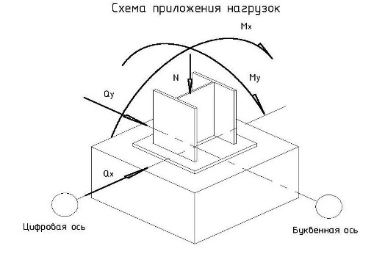

Исходные данные:

Наименование |  |  |  | Значение
N (вертикальная нагрузка), т |  |  |  | 21.3
Mx (изгибяющий момент), т*м |  |  |  | 0
Qx (поперечная сила), т |  |  |  | 0
Кh(коэффициент, учитыающий влияние теплового режима здания) |  |  |  | 1.1 | Для неотапливаемых зданий равен 1.1, для отапливаемых подбирается по таблице 5.2 СП 22.13330.2016
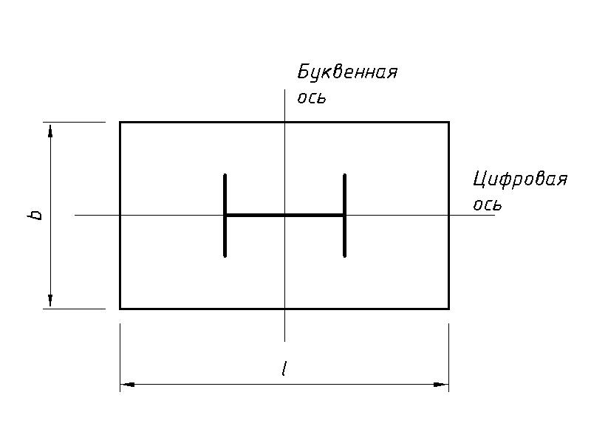
Глубина подвала, м (при отсутсвии подвала равно 0) |  |  |  | 0
Размеры фундамента (см. рисунок справа)
b,м |  |  |  | 1.5
l,м |  |  |  | 1.5
Инженерные изыскания
Глубина сезонного промерзания, м |  |  |  | 1.79
Уровень грунтовых вод, м |  |  |  | 1.6
Грунты
Обратная засыпка песком до подошвы фундамента
Коэффициент пористости |  |  |  | 0.65
Расчётное значение удельного веса грунтов кН/м³ (СII) |  |  |  | 16
Грунт осносвания, песок ИГЭ-2
Коэффициент пористости |  |  |  | 0.65
Расчётное значение удельного веса грунтов кН/м³ |  |  |  | 18
Угол внутреннего трения, гр |  |  |  | 35
Расчётное значение удельного сцепления грунта, кПа |  |  |  | 1

Расчет:

Расчет глубины заложения фундамента:
Расчётную глубину сезонного промерзания вычисляем по формуле 5.4 СП 22.13330.2016:
df=kh*dfn= |  | 1.969 | м
Принимаем глубину заложения фундамента:
d= |  | 2 | м

Расчёт максимального и минимального краевого давления:
Максимальное и минимальное краевое давление находим по формуле 5.11 СП 22.13330.2016:

N= | 213 | кН | Нагрузка от колонны
Аф= | 2.25 | м² | Площадь фундамента
γmt = | 20 | кН/м³ | Средневзвешенное значение удельных весов тела фундамента, грунтов и полов, принимаемое 20 кН/м³;
d= | 2 | м | Глубина заложения фундамента

P= |  | 134.66666667 | кПа

Расчёт сопротивления грунта:
Расчётное сопротивление грунта основания рассчитываем по формуле 5.7 СП 22.13330.2016

γс1= |  | 1.4 | (таблица 5.4 СП 22.13330.2016)
γс2= |  | 1.2 | (таблица 5.4 СП 22.13330.2016)
 | k= | 1 | (коэффициент, принимаемый равным единице, если прочностные характеристики грунта (φII и СII ) определены непосредственными испытаниями, и k=1,1, если они приняты по таблицам приложения А)
 | My= | 1.68 | (таблица 5.5 СП 22.13330.2016)
 | Mq= | 7.71
 | Mc= | 9.58
 | kz= | 1 | коэффициент, принимаемый равным единице при b<10 м
 | b= | 1.5 | м, ширина фундамента
 | γII = | 4.8484848485 | кН/м³, расчетное значение удельного веса грунтов под фундаментом, при наличии грунтовых вод с учётом взвешивающего действия воды
 | γ'II = | 13.527272727 | кН/м³, расчетное значение удельного веса грунтов над фундаментом, при наличии грунтовых вод с учётом взвешивающего действия воды
 | d1= | 2 | м, глубина заложения фундамента от уровня планировки
 | db= | 0 | м, глубина подвала, при его отсутсвии равно нулю
 | СII= | 1 | кПа, расчётное значение удельного сцепления грунта

Рассчитываем расчётное сопротивление грунта под основанием:

R= | 387.05306182 | кПа

Сравниваем расчётное сопротивление грунта под основанием с максимальным краевым давлением:

Rmax= | 134.66666667 | < | R= | 387 | кПа

Требования по прочности основания соблюдены

с изгибающим моментом
Расчет столбчатого фундамента по 1-му предельному состоянию согласно СП 22.13330.2016 на действие вертикальной нагрузки и изгибающего момента в одной плоскости

Инструкция:
 | В данной программе расчитывается столбчатый фундамент с приложением нагрузки по центру фундамента.
 | Боковая нагрузка и изгибающий момент действуют только в одном направлении. |  |  |  |  | 

Исходные данные:

Наименование |  |  |  | Значение
N (вертикальная нагрузка), т |  |  |  | 0.6
Mx (изгибяющий момент), т*м |  |  |  | 1.8
Qx (поперечная сила), т |  |  |  | 0
Кh(коэффициент, учитыающий влияние теплового режима здания) |  |  |  | 1.1 | Для неотапливаемых зданий равен 1.1, для отапливаемых подбирается по таблице 5.2 СП 22.13330.2016

Глубина подвала, м (при отсутсвии подвала равно 0) |  |  |  | 0
Размеры фундамента (см. рисунок справа)
b,м |  |  |  | 0.5
l,м |  |  |  | 3
Инженерные изыскания
Глубина сезонного промерзания, м |  |  |  | 1.44
Уровень грунтовых вод, м |  |  |  | 1.6
Грунты
Обратная засыпка песком до подошвы фундамента
Коэффициент пористости |  |  |  | 0.65
Расчётное значение удельного веса грунтов кН/м³ (СII) |  |  |  | 16
Грунт осносвания, песок ИГЭ-2
Коэффициент пористости |  |  |  | 0.765
Расчётное значение удельного веса грунтов кН/м³ |  |  |  | 18
Угол внутреннего трения, гр |  |  |  | 35
Расчётное значение удельного сцепления грунта, кПа |  |  |  | 1

Расчет:

Расчет глубины заложения фундамента:
Расчётную глубину сезонного промерзания вычисляем по формуле 5.4 СП 22.13330.2016:
df=kh*dfn= |  | 1.584 | м
Принимаем глубину заложения фундамента:
d= |  | 1.6 | м

Расчёт максимального и минимального краевого давления:
Максимальное и минимальное краевое давление находим по формуле 5.11 СП 22.13330.2016:

N= | 6 | кН | Нагрузка от колонны
Аф= | 1.5 | м² | Площадь фундамента
γmt = | 20 | кН/м³ | Средневзвешенное значение удельных весов тела фундамента, грунтов и полов, принимаемое 20 кН/м³;
d= | 1.6 | м | Глубина заложения фундамента
M=Mx+Qx*d= |  | 18 | кН*м, изгибающий момент на подошве фундамента
W=bh²/6= |  | 0.75 | м³, момент сопротивления подошвы фундамента

Pmax= |  | 60 | кПа

Pmin= |  | 12 | кПа

Требования по краевому давлению соблюдены

Расчёт сопротивления грунта:
Расчётное сопротивление грунта основания рассчитываем по формуле 5.7 СП 22.13330.2016

γс1= |  | 1.4 | (таблица 5.4 СП 22.13330.2016)
γс2= |  | 1.2 | (таблица 5.4 СП 22.13330.2016)
 | k= | 1 | (коэффициент, принимаемый равным единице, если прочностные характеристики грунта (φII и СII ) определены непосредственными испытаниями, и k=1,1, если они приняты по таблицам приложения А)
 | My= | 1.68 | (таблица 5.5 СП 22.13330.2016)
 | Mq= | 7.71
 | Mc= | 9.58
 | kz= | 1 | коэффициент, принимаемый равным единице при b<10 м
 | b= | 0.5 | м, ширина фундамента
 | γII = | 4.5325779037 | кН/м³, расчетное значение удельного веса грунтов под фундаментом, при наличии грунтовых вод с учётом взвешивающего действия воды
 | γ'II = | 16 | кН/м³, расчетное значение удельного веса грунтов над фундаментом, при наличии грунтовых вод с учётом взвешивающего действия воды
 | d1= | 1.6 | м, глубина заложения фундамента от уровня планировки
 | db= | 0 | м, глубина подвала, при его отсутсвии равно нулю
 | СII= | 1 | кПа, расчётное значение удельного сцепления грунта

Рассчитываем расчётное сопротивление грунта под основанием:

R= | 354.08245394 | кПа

Для фундаментов, нагруженных изгибающим моментом Rmax=R/1.2

Rmax= | 295.06871161 | кПа

Сравниваем расчётное сопротивление грунта под основанием с максимальным краевым давлением:

Rmax= | 60 | < | R= | 295 | кПа

Требования по прочности основания соблюдены

